상품제안서
태나 크로코 스프링 다이어리 (32절,25절) | 상품코드: F29480

 |  |  |  |  |  |  | 02-412-0044 | www.easy1.co.kr
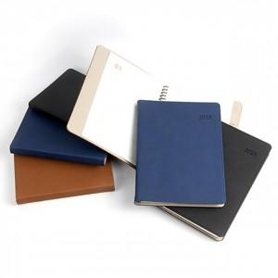

【상세/제작정보】 | 인쇄 문의. (불박,전사) 선물포장(OPP) 별도 문의. 32절, 25절 제품별 가격 문의.

【인쇄/포장옵션】 | / 포장불가능

【공급단가】 | 수량 | 50~ | 100~ | 500~ | 1,000~ | 2,000~
*VAT별도 | 단가 | 11,230원 | 11,050원 | 10,780원 | 10,510원 | 10,330원

【상품 URL】 | http://www.easy1.co.kr/src/goods_detail.php?gdno=29480

